1.IDENTIFICACION
INFORMACIÓN GENERAL |  | INFORMACIÓN DEL ESTUDIO RESPECTIVO
 |  | NODO NÚMERO |  |  |  |  | 56123
 |  | INFORME NÚMERO |  |  |  |  | 1699
CONTRATISTA | UNIÓN TEMPORAL MOVILIDAD 2014 | ORDEN DE TRABAJO No. |  |  |  |  | PROGRAMACION BASICA
 |  | FECHA DE LA ORDEN DE TRABAJO |  |  |  |  | -
 |  | FECHA DE LA TOMA DE INFORMACIÓN |  |  |  |  | 110914
 |  | DÌA DE LA SEMANA
OBJETO DEL CONTRATO | REALIZAR LA TOMA DE INFORMACIÓN DE CAMPO, COMO INSUMO DEL PROGRAMA DE MONITOREO, SEGUIMIENTO Y PLANEACIÓN DEL TRÁNSITO Y EL TRANSPORTE DE BOGOTA D.C | TIPO DE ESTUDIO |  |  |  |  | VOLÚMENES POR TIPO DE VEHÍCULO DISCRIMINANDO CAMIONES
 |  | NOMBRE DEL ARCHIVO |  |  |  |  | 56123_AC_20_S_X_KR_3_E_140911_VOL.xlsx
 |  | CÓDIGO DEL ESTUDIO |  |  |  |  | VOL
 |  | LUGAR DE LA TOMA DE INFORMACIÓN
NÚMERO DE CONTRATO | 2072-2013 | COORDENADA X |  |  |  |  | LONGITUD
 |  | COORDENADA Y |  |  |  |  | LATITUD

FECHA DE INICIO DEL CONTRATO | 22-01-2014 | PROFESIONALES RESPONSABLES
 |  | CONSULTOR (DIRECTOR) |  |  |  |  | ING. MSC. SANDRA LUCIA NAVAS TEQUIA
 |  | CONSULTOR (COORDINADOR GENERAL) |  |  |  |  | ING. MSC. LUIS FERNANDO RUBIANO BARRERO
INTERVENTORÍA | UNIVERSIDAD NACIONAL DE COLOMBIA | CONSULTOR (EXPERTO EN TRÁNSITO Y TRANSPORTE) |  |  |  |  | ING. ESP. DIANA PAOLA PARADA
 |  | CONSULTOR (ING ANÀLISIS) |  |  |  |  | ING. JUAN MANUEL VILLAMARÍN
 |  | INTERVENTORÍA (DIRECTOR) |  |  |  |  | ING. MSC. ARTURO ZARATE
 |  | INTERVENTORÍA (ESPECIALISTA) |  |  |  |  | ING. MSC. WILLIAM CASTRO
 |  | INTERVENTORÍA (RESIDENTE) |  |  |  |  | ING. JOSÉ EDWIN TORRES
OBJETO DEL CONTRATO | INTERVENTORÍA TÉCNICA, ADMINISTRATIVA Y FINANCIERA PARA LA TOMA DE INFORMACIÓN DE CAMPO COMO INSUMO DEL PROGRAMA DE MONITOREO, SEGUIMIENTO Y PLANEACIÓN DEL TRÁNSITO Y TRANSPORTE DE BOGOTÁ D.C. | SUPERVISOR SECRETARIA MOVILIDAD |  |  |  |  | ING. FABIAN GONZALEZ

 |  | VERSIONES DEL ESTUDIO
 |  | NÚMERO |  | FECHA | OBSERVACIONES
NÚMERO DE CONTRATO | 2072-2013 | Versión 0 |  | 06/10/2014
 |  | Versión 0 |  | 15/10/2014 | SE ATENDIERON OBSERVACIONES DE INTERVENTORÍA SEGÚN OFICIO FI-INT-CMTTUB14-579-14, SE DA RESPUESTA MEDIANTE OFICIO N° ICV-187-C-992. En la hoja 1. IDENTIFICACIÓN, en el cuadro de información se corrige el número de informe. En la hoja 2. BASE se revisó la información para los movimientos, vehículos y periodos señalados, para el acceso norte en el periodo de las de las 22:00 horas y en el acceso oriente a las 21:30 horas se presenta una reducción en el volumen de livianos, esta situación corresponde a una condición normal del tráfico dado el periodo del día. Para motos en el acceso occidente a las 07:15 horas se presenta una disminución en el volumen de estas debido a congestión vehicular por hora pico. A las 17:30-17:45 horas se presenta un aumento en el volumen de motos por finalización de actividades laborales y escolares así como por hora pico. En el acceso occidente a las 22:00 horas la disminución en el volumen de motos responde a una condición normal del tráfico dado el periodo del día.
 |  | Versión 1
FECHA DE INICIO DEL CONTRATO | 21-01-2014 | Versión 2

 |  | DESCRIPCIÓN DE LA TOMA DE INFORMACIÓN
 |  | TIPO DE VEHÍCULO | FACTOR DE EQUIVALENCIA | MOVIMIENTOS AFORADOS |  |  | No. DE PERÍODOS | HORA
ESQUEMA |  |  |  | ACCESO | LENTA | RÁPIDA | HORARIO DEL PERÍODO No. 1 | 22:00-06:00
 |  | L | 1 | NORTE | 1 |  | HORARIO DEL PERÍODO No. 2 | 06:00-14:00
 |  | C | 2 | SUR | 2 |  | HORARIO DEL PERÍODO No. 3 | 14:00-22:00
 |  |  |  | OCCIDENTE | 3 |  | No. DE HORAS TOMADAS | 24
 |  | BT | 2 | ORIENTE | 4 |  | HORARIO DE LA TOMA DE INFORMACIÓN | 22:00-22:00
 |  | B | 2 |  |  |  | No. DE EQUIPOS UTILIZADOS | 8
 |  |  |  | OBSERVACIONES DE LA TOMA DE INFORMACIÒN
 |  | AL | 2 | OBSERVACION |  |  |  |  | ACCESO
 |  | AT | 2.5 | DESDE LAS 01:00 HASTA LAS 03:00 SE PRESENTAN LLUVIAS EN LA INTERSECCIÓN. |  |  |  |  | TODOS
 |  | BA | 2.5 | DESDE LAS 15:28 HASTA LAS 15:46 SE PRESENTAN LLUVIAS EN LA INTERSECCIÓN. |  |  |  |  | TODOS
 |  | ESP | 2
 |  | INT | 2
 |  | C2P | 2.5
 |  | C2G | 2.5
 |  | C3 | 2.5
 |  | C4 | 2.5
 |  | C5 | 2.5
 |  | C6 | 2.5
 |  | >C6 | 2.5
 |  | M | 0.5
 |  | BIC | 0.3

 |  | ANALISIS PUNTUAL
 |  | LA INTERSECCIÓN DE LA AVENIDA CALLE 20 SUR (AVENIDA 1 DE MAYO) CON LA CARRERA 3 ESTE, SE ENCUENTRA UBICADA AL SUR DE LA CIUDAD, EN LA LOCALIDAD DE SAN CRISTOBAL. LA AVENIDA CALLE 20 SUR (AVENIDA 1 DE MAYO, PRESENTA DOS CALZADAS CON UN SEPARADOR CENTRAL SEMAFORIZADO, LAS CUALES CUENTAN CADA UNA CON DOS CARRILES PARA TRÁFICO MIXTO EN SENTIDO OESTE-ESTE Y VICEVERSA. MIENTRAS LA CARRERA 3 ESTE, CUENTA CON CALZADA UNICA CON CIRCULACIÓN EN SENTIDO SUR-NORTE Y NORTE-SUR. EL VOLUMEN TOTAL DURANTE LA TOMA DE INFORMACIÓN FUE DE 40.731 VEHÍCULOS MIXTOS, DISPUESTOS DE LA SIGUIENTE MANERA: EL 44,8 % CORRESPONDEN A VEHÍCULOS LIVIANOS, EL 33,4% A MOTOS, EL 17,4% A TRANSPORTE PÚBLICO COLECTIVO Y EL % 2,9 A VEHÍCULOS DE CARGA (CAMIONES). LOS PERÍODOS DE MÁXIMA DEMANDA SE PRESENTAN ENTRE LAS 06:15 Y LAS 07:15 HORAS, Y ENTRE LAS 18:00 Y 19:00 HORAS. LA HORA PICO TOTAL DE LA INTERSECCIÓN SE REGISTRA ENTRE LAS 06:15 Y 07:15 HORAS, PERIODO EN EL QUE SE MOVILIZA UN TOTAL DE 3.242 VEHÍCULOS MIXTOS, DE LOS CUALES EL 48,5% CORRESPONDE A MOTOCICLETAS, EL 32,4% A VEHÍCULOS LIVIANOS, EL 13,8% A TRANSPORTE PÚBLICO COLECTIVO Y MASIVO, BICICLETAS CON UNA PARTICIPACIÓN DEL 2,7% Y FINALMENTE EL TRANSPORTE DE CARGA CON UN 2,5%.

 |  | REGISTRO FOTOGRÁFICO
 |  | 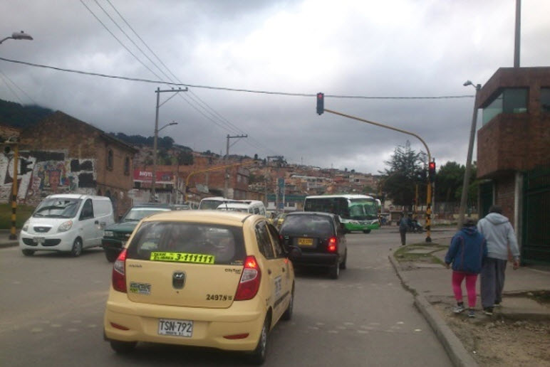 |  |  |  |  | 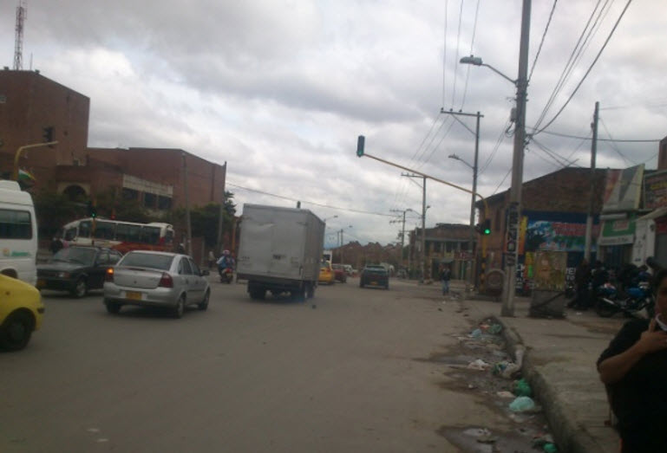

 |  | ACCESO NORTE |  |  |  |  | ACCESO SUR

 |  | 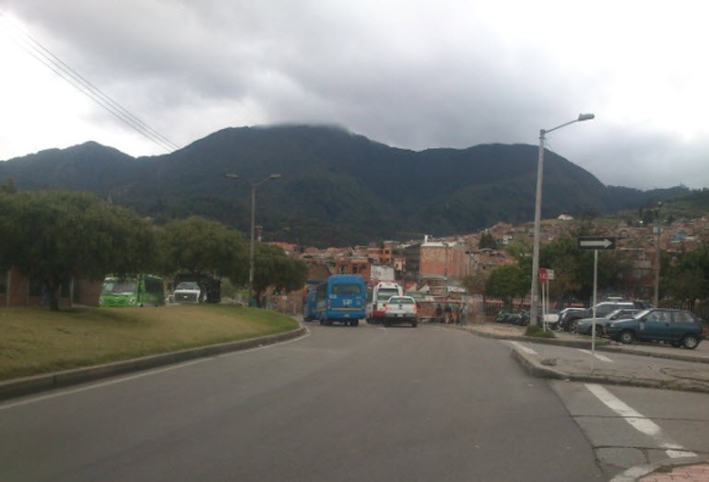 |  |  |  |  | 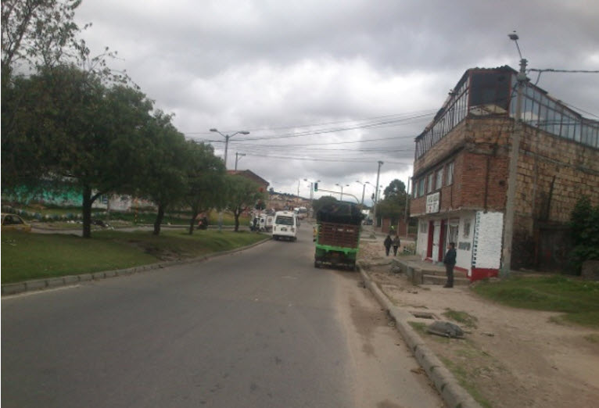

 |  | ACCESO OCCIDENTE |  |  |  |  | ACCESO ORIENTE

